信用交易
融资融券市场交易数据统计(2023-11-13)

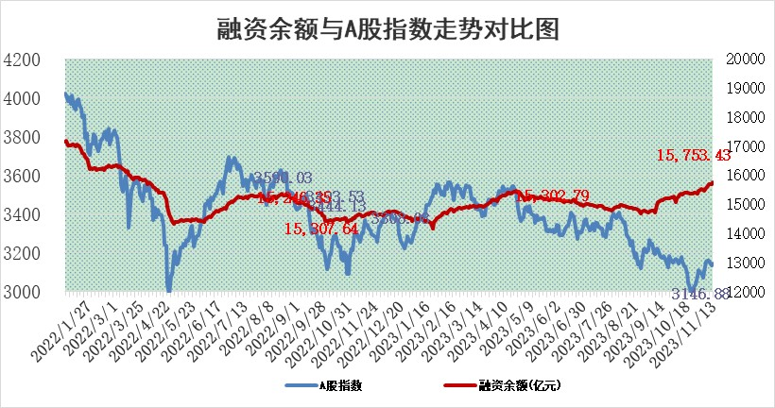
标的证券 | 融资融券余额（亿元） | 融资余额（亿元） | 融券余额（亿元） | 融资买入额（亿元） | 融资融券规模变化（亿元） | 融资余额增幅(‰) | 融券余额增幅(%)
统计数据 | 16,558.24 | 15,753.43 | 801.21 | 725.44 | 57.23 | 3.63 | 0.01

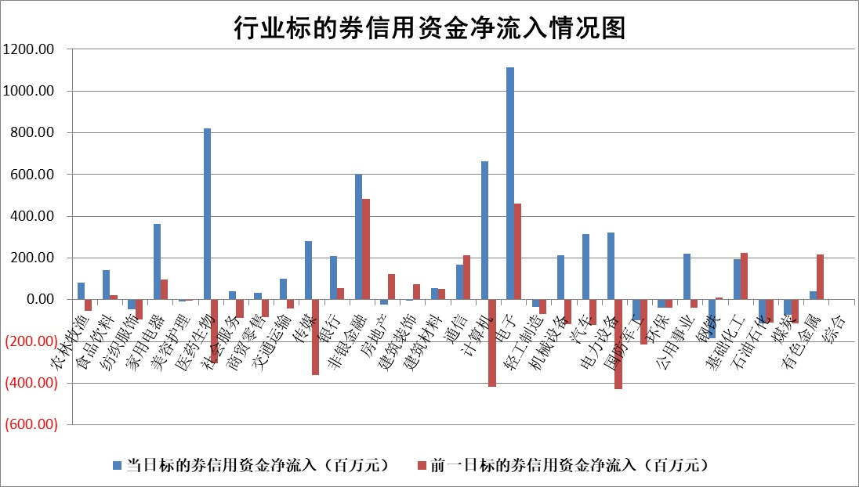

 |  |  |  |  |  |  |  | 2

标的基金代码 | 标的基金简称 | 融资余额/市值(%) | 融资余额增幅(%) | 融资买入额/成交金额(%) | （融资余额净增额-融券余额净增额）/市值(‱) | 融券余额降幅(%) | ABS[（融资余额净增额-融券余额净增额）/市值净增额-1](%)
159902 | 华夏中小板ETF | 0.00 | 0.00 | 0.00 | 0.00 | 0.00 | 100.00
159915 | 易方达创业板ETF | 3.25 | 5.25 | 37746.88 | 15.97 | -3.58 | 61.24
159919 | 嘉实沪深300ETF | 3.29 | 2.66 | 11.57 | 8.35 | -3.33 | 340.97
159920 | 华夏恒生ETF | 63.68 | -0.45 | 9.35 | -28.63 | -0.19 | 192.55
159922 | 嘉实中证500ETF | 0.92 | -9.93 | 97.94 | -13.18 | -1.35 | 94.47
159925 | 南方沪深300ETF | 0.16 | 1.61 | 0.09 | 0.25 | 0.00 | 101.51
159928 | 消费ETF | 1.05 | 0.66 | 2.70 | 0.67 | -0.33 | 101.29
159934 | 易方达黄金ETF | 254.25 | -0.12 | 21.17 | -31.54 | 0.00 | 77.72
159939 | 全指信息技术ETF | 0.85 | -1.37 | 37.57 | -1.28 | -1.27 | 101.02
159940 | 全指金融地产ETF | 0.10 | 0.61 | 0.01 | 0.06 | 0.00 | 100.28
159995 | 半导体芯片ETF | 2.61 | 0.25 | 43.93 | 0.67 | 0.04 | 97.53
159997 | 天弘中证电子ETF | 1.91 | 0.63 | 1.93 | 0.91 | -0.42 | 100.54
159998 | 天弘中证计算机主题ETF | 0.50 | -9.27 | 0.04 | -5.48 | -2.04 | 106.23
510050 | 华夏上证50ETF | 9.19 | 3.12 | 428.65 | 27.31 | -6.52 | 78.37
510180 | 华安上证180ETF | 0.54 | -0.19 | 1.03 | -0.09 | 5.16 | 29.80
510880 | 华泰柏瑞红利ETF | 0.34 | 1.44 | 1.24 | 0.49 | 0.04 | 98.71
510900 | 易方达恒生H股ETF | 81.01 | -0.32 | 4.46 | -26.07 | 0.00 | 138.99
511010 | 5年期国债ETF | 10.45 | 0.03 | 0.10 | 0.33 | 0.00 | 97.20
511380 | 可转债及可交换债券ETF | 4.79 | 0.00 | 14.54 | 0.02 | 0.00 | 100.14
512000 | 全指证券ETF | 7.67 | 0.75 | 20.82 | 6.43 | 1.87 | 118.60
512010 | 沪深300医药卫生ETF | 4.92 | 2.60 | 126.14 | 10.96 | -6.62 | 113.37
512070 | 沪深300非银ETF | 2.32 | 1.44 | 246.98 | 3.26 | -0.73 | 110.49
512400 | 南方中证申万有色金属ETF | 2.87 | -1.26 | 0.33 | -4.27 | -5.63 | 108.66
512580 | 广发中证环保产业ETF | 1.46 | -2.71 | 0.05 | -4.08 | -0.10 | 141.65
512660 | 国泰中证军工ETF | 3.33 | -9.73 | 9.59 | -36.11 | -1.12 | 137.76
512800 | 华宝中证银行ETF | 14.68 | 0.81 | 2.30 | 9.24 | -16.55 | 129.57
512980 | 广发中证传媒ETF | 0.89 | -0.26 | 384.68 | -0.41 | -1.32 | 100.34
515030 | 华夏中证新能源汽车ETF | 2.45 | -3.11 | 15.09 | -6.16 | 5.36 | 80.82
515050 | 华夏中证5G通信主题ETF | 1.26 | 0.56 | 6.83 | 0.18 | -13.30 | 99.78
515070 | 华夏中证人工智能ETF | 2.84 | 4.00 | 5.14 | 4.45 | -103.86 | 97.24
标的股票比较指标 |  | 融资余额/流通A股市值(%) | 融资余额增幅(%) | 融资买入额/成交金额(%) | （融资余额净增额-融券余额净增额）/流通A股市值(‱) | 融券余额降幅(%) | ABS[（融资余额净增额-融券余额净增额）/流通A股市值净增额-1](%)
前十名标的个股 |  | 阳光城 | 福光股份 | 陕鼓动力 | 南京熊猫 | 意华股份 | 博众精工
 |  | 搜于特 | 惠泰医疗 | 宏微科技 | 福光股份 | 艾隆科技 | 国芯科技
 |  | 紫鑫药业 | 德新交运 | 中洲控股 | 九联科技 | 风神股份 | 扬杰科技
 |  | 嘉凯城 | 皖通高速 | 中青旅 | 京山轻机 | 新光光电 | 威创股份
 |  | 宋都股份 | 力诺特玻 | 宏川智慧 | 中英科技 | 鸿泉物联 | 美畅股份
 |  | 美好置业 | 江铃汽车 | 滨化股份 | 西测测试 | 鸿利智汇 | 深城交
 |  | 中天金融 | 迪威尔 | 福光股份 | 德新交运 | 欢乐家 | 诺泰生物
 |  | 庞大集团 | 易瑞生物 | 永泰能源 | 苏大维格 | 松芝股份 | 路维光电
 |  | 泽达易盛 | 西测测试 | 德邦科技 | 易瑞生物 | 华融化学 | 晶方科技
 |  | 蓝光发展 | 南京熊猫 | 三孚新科 | 新致软件 | 时代出版 | 新开源
后十名标的个股 |  | 步步高 | 东风股份 | 三湘印象 | 强瑞技术 | 奥来德 | 恒辉安防
 |  | 鸿达兴业 | 青达环保 | 步步高 | 东风股份 | 证通电子 | 均普智能
 |  | 天沃科技 | 有方科技 | 鸿达兴业 | 药易购 | 联络互动 | 爱威科技
 |  | 金圆股份 | 四方光电 | 天沃科技 | 青达环保 | 思维列控 | 神工股份
 |  | 哈工智能 | 普联软件 | 金圆股份 | 德固特 | 天威视讯 | 东阿阿胶
 |  | 正邦科技 | 皇庭国际 | 哈工智能 | 雅艺科技 | 国新文化 | 可立克
 |  | 华铁股份 | 药易购 | 正邦科技 | 元琛科技 | 和达科技 | 欢乐家 | ;
 |  | 中国中期 | 强瑞技术 | 华铁股份 | 威创股份 | 福建高速 | 恒烁股份
 |  | 慧辰股份 | 维海德 | 中国中期 | 博众精工 | 万泽股份 | 芯源微
 |  | 新华联 | 菲利华 | 慧辰股份 | 金百泽 | 永茂泰 | 古越龙山
说明：1.以上普通交易数据和信用交易数据皆以交易日收盘后数据为基准；2.上述标的证券总数据只计算标的证券市场总数据，不包括从标的证券中调出去标的证券数据，所以与交易所公布的总值略有不同； 3.上述行业采用申万一级行业分类；4.以上标的基金和标的个股中比较的6个指标值中：前5个（从左至右）为正向指标，值越大排名越靠前；第6个为逆向指标，值越小，排名越靠前；5.第6个指标中ABS[]表示求绝对值，其主要用于考量信用资金相对净流入对股价相对净变化的贡献程度；6.数据来源：wind，交易所。

 | 证券代码 | 新增融资余额 | 融资买入额 | 融资买入增幅前10
远大智能 | 002689 | 28175353 | 42268582 | 199%
亚太股份 | 002284 | 21555247 | 34242865 | 82%
赛诺医疗 | 688108 | 72122899 | 101076547 | 78%
湖南发展 | 000722 | 66023557 | 137112987 | 75%
柘中股份 | 002346 | 14584119 | 36845980 | 58%
国城矿业 | 000688 | 24683149 | 48240585 | 54%
兆新股份 | 002256 | 1985058 | 4066269 | 52%
凯美特气 | 002549 | 33806472 | 61340055 | 52%
华昌达 | 300278 | 13474542 | 19303225 | 48%
新华联 | 000620 | 27311937 | 39201759 | 43%

 | 证券代码 | 新增融资余额 | 融资买入额 | 融资买入增幅前10
兔宝宝 | 002043 | 73310337 | 89923983 | 334%
捷昌驱动 | 603583 | 26026415 | 31686727 | 262%
湘财股份 | 600095 | 94196837 | 132280449 | 252%
中谷物流 | 603565 | 49103883 | 60098371 | 234%
中青宝 | 300052 | 24215352 | 31377809 | 98%
顾家家居 | 603816 | 138518545 | 188424210 | 78%
喜临门 | 603008 | 31503289 | 48351944 | 77%
财信发展 | 000838 | 10831830 | 17666790 | 74%
苏州银行 | 002966 | 10578096 | 19143736 | 72%
金诚信 | 603979 | 23858538 | 36098133 | 60%

